Dashboard
Money APP
HELLO, ELOÍSA

Acompanhamento Financeiro
pesquisar dados...

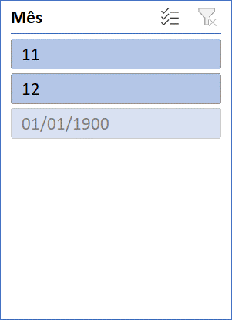

Entradas
Economias
Entradas
Alimentação | R$ 1,300.00
Beleza | R$ 150.00
Educação | R$ 1,200.00
 | R$4,200.00 | R$3,185.00
Eletrônicos | R$ 3,200.00
Gastronomia | R$ 700.00
Lazer | R$ 680.00
Pet Care | R$ 250.00
Presentes | R$ 550.00
Saúde | R$ 1,030.00
Serviços | R$ 2,100.00
Transporte | R$ 1,390.00
Utilidades Dom. | R$ 500.00
Vestuário | R$ 150.00
Viagem | R$ 1,500.00

Gastos
Saídas
Freelance | R$ 3,900.00
Renda Fixa | R$ 14,000.00
Venda de ativos | R$ 1,800.00

Economias
Total Reservado | R$ 3,185.00
Meta de Reserva | R$ 4,200.00

